상품제안서
애니포트 8IN1 4K PD100W 미러링 C타입 멀티 허브 | 상품코드: S44159

 |  |  |  |  |  |  | 02-713-8555 | www.synergygift.co.kr
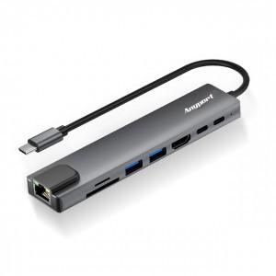 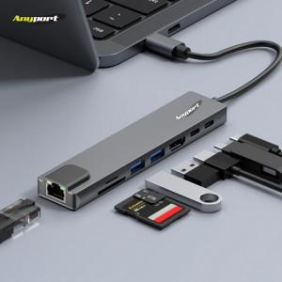 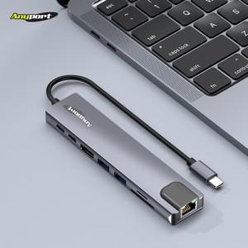

【상세/제작정보】

【인쇄/포장옵션】 | 레이저 / 포장지포장

【공급단가】 | 수량 | 20~ | 50~ | 100~ | 300~ | 1,000~
*VAT별도 | 단가 | 16,587원 | 15,617원 | 15,035원 | 14,550원 | 13,871원

【상품 URL】 | https://www.synergygift.co.kr:443/src/goods_detail.php?gdno=44159

